2020_11_data
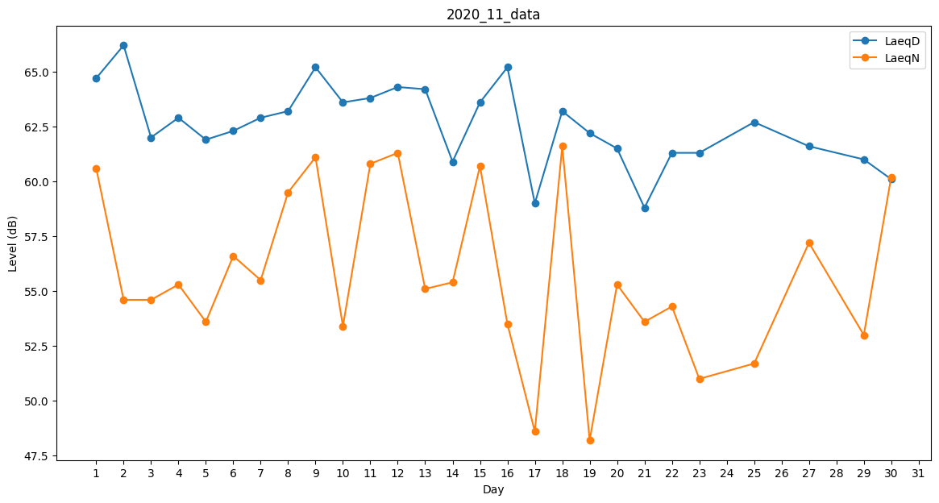
Day | LaeqD | LaeqN
1 | 64.7 | 60.6
2 | 66.2 | 54.6
3 | 62 | 54.6
4 | 62.9 | 55.3
5 | 61.9 | 53.6
6 | 62.3 | 56.6
7 | 62.9 | 55.5
8 | 63.2 | 59.5
9 | 65.2 | 61.1
10 | 63.6 | 53.4
11 | 63.8 | 60.8
12 | 64.3 | 61.3
13 | 64.2 | 55.1
14 | 60.9 | 55.4
15 | 63.6 | 60.7
16 | 65.2 | 53.5
17 | 59 | 48.6
18 | 63.2 | 61.6
19 | 62.2 | 48.2
20 | 61.5 | 55.3
21 | 58.8 | 53.6
22 | 61.3 | 54.3
23 | 61.3 | 51
24 | 59.3 | 0
25 | 62.7 | 51.7
26 | 62.1 | 0
27 | 61.6 | 57.2
28 | 58.5 | 0
29 | 61 | 53
30 | 60.1 | 60.2

